상품제안서
마이보틀 컬러메탈 트라이탄 500ml | 상품코드: S38167

 |  |  |  |  |  |  | 02-713-8555 | www.synergygift.co.kr
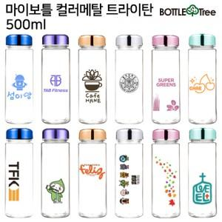

【상세/제작정보】 | <p><span style="font-size: 18.6667px;">※ 칼라인쇄 기본 5*5cm 이내 / 그 외에 사이즈 별도 문의 바랍니다.</span></p><p><span style="font-size: 18.6667px;">&nbsp;</span></p><p><span style="font-size: 18.6667px;">※ 기본수량 미만 발주 진행시 별도 문의 바랍니다.</span></p><p><span style="font-size: 18.6667px;">※ 운임비 별도 발생 됩니다.</span></p>

【인쇄/포장옵션】 | 실크, 레이저, DTF필름전사 / 포장지포장

【공급단가】 | 수량 | 100~ | 300~ | 1,000~ | 3,000~ | 10,000~
*VAT별도 | 단품 | 2,730원 | 2,580원 | 2,450원 | 2,390원 | 2,350원
 | 쉐이커볼 추가 | 3,120원 | 2,950원 | 2,800원 | 2,730원 | 2,680원
 | 네오플랜파우치 추가 | 3,510원 | 3,320원 | 3,150원 | 3,070원 | 3,020원
 | 스트랩 추가 | 3,770원 | 3,560원 | 3,390원 | 3,300원 | 3,240원

【상품 URL】 | https://www.synergygift.co.kr:443/src/goods_detail.php?gdno=38167

